料笼类
料笼类
类别 | 能力描述 | 图示 | 160版本能力 | 251230版本能力 | 风险提示
Dimension 尺寸 | Cargo Outer Dimension W料笼宽度 |  | 料笼宽度＜3800mm； | 料笼宽度＜3800mm；
 | Cage Length (along Fork )料笼长度（沿货叉方向长度） | / | 料笼长度 ≤2000 mm | 料笼长度 ≤2000 mm
Material材质 | Unsupported Material 不支持材质 | / | 镜面或反光金属材质 | 镜面或反光金属材质
Color 颜色 | Unsupport不支持颜色 | / | 黑色（有风险） | 黑色（有风险）
Feature 检测特征 | 特征形状（立柱） | / | 1、矩形且平面 2、所有立柱必须共面 | 1、矩形且平面 2、所有立柱必须共面
 | Minimum Column Width立柱宽度（没有双插孔时） | 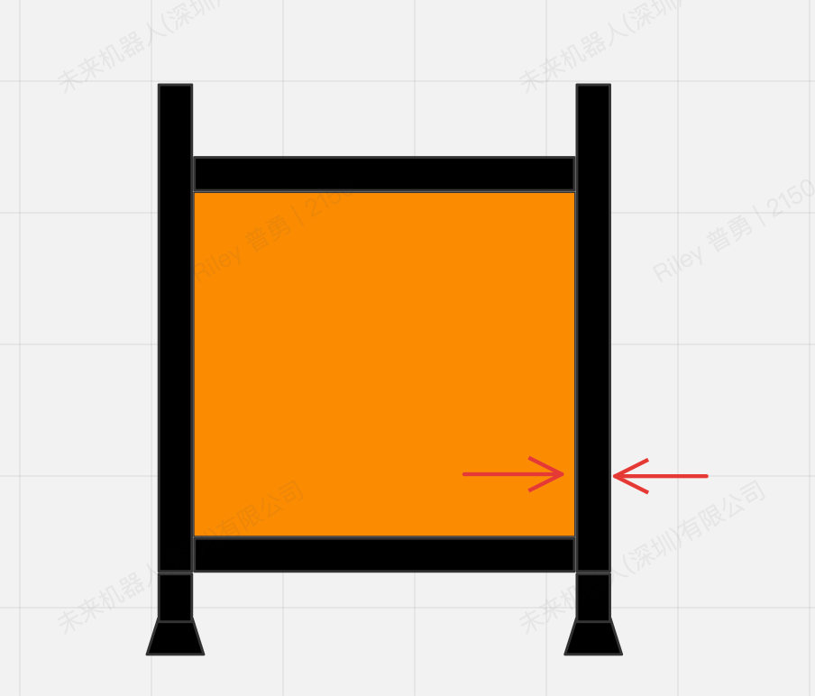 | 检测距离＜1800mm时，立柱宽度≥40mm； 检测距离处于1800mm~2200mm时，立柱宽度≥60mm； 检测距离处于2200mm~2600mm时，立柱宽度≥100mm； | 检测距离＜1800mm时，立柱宽度≥40mm； 检测距离处于1800mm~2200mm时，立柱宽度≥60mm； 检测距离处于2200mm~2600mm时，立柱宽度≥100mm；
 | Available Column Width有效立柱高度（没有双插孔时） |  | ≥ 100mm | ≥ 100mm
 | 旁边障碍物距离 |  | 5cm | 带封闭叉环的料笼（0cm） 不训练模型（5cm）
分类能力 | 区分数量（有下发ID） | / | 区分数量：50 | 区分数量：50
 | 区分数量（无下发ID） | / | 不支持 | 不支持

